Hoja1
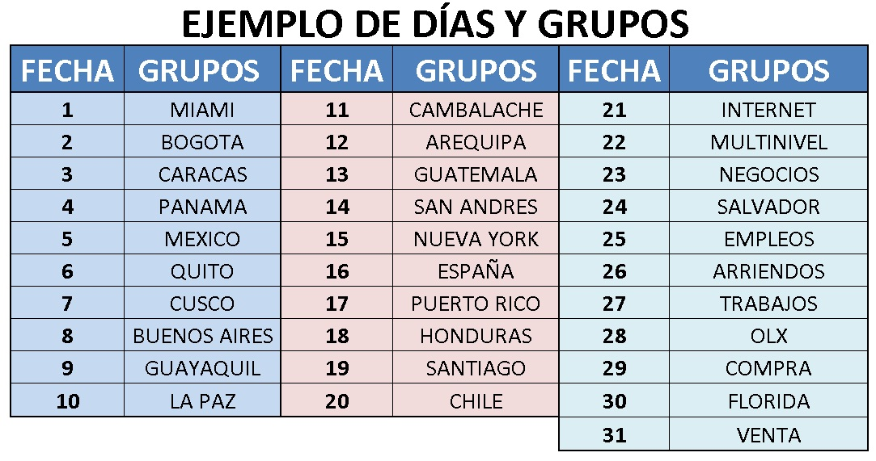
Fecha | Grupo | Fecha | Grupo | Fecha | Grupo
1 |  | 11 |  | 21
2 |  | 12 |  | 22
3 |  | 13 |  | 23
4 |  | 14 |  | 24
5 |  | 15 |  | 25
6 |  | 16 |  | 26
7 |  | 17 |  | 27
8 |  | 18 |  | 28
9 |  | 19 |  | 29
10 |  | 20 |  | 30
 |  |  |  | 31

